DASHBOARD
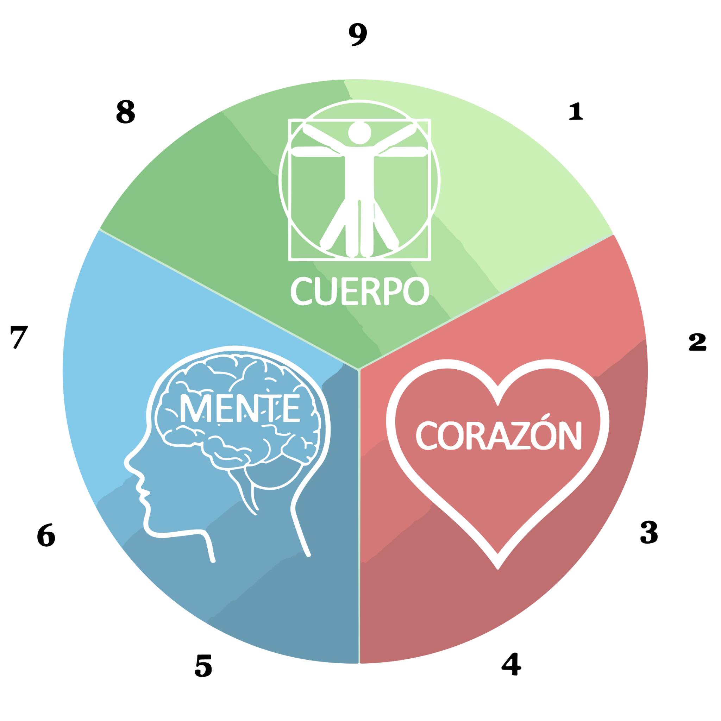
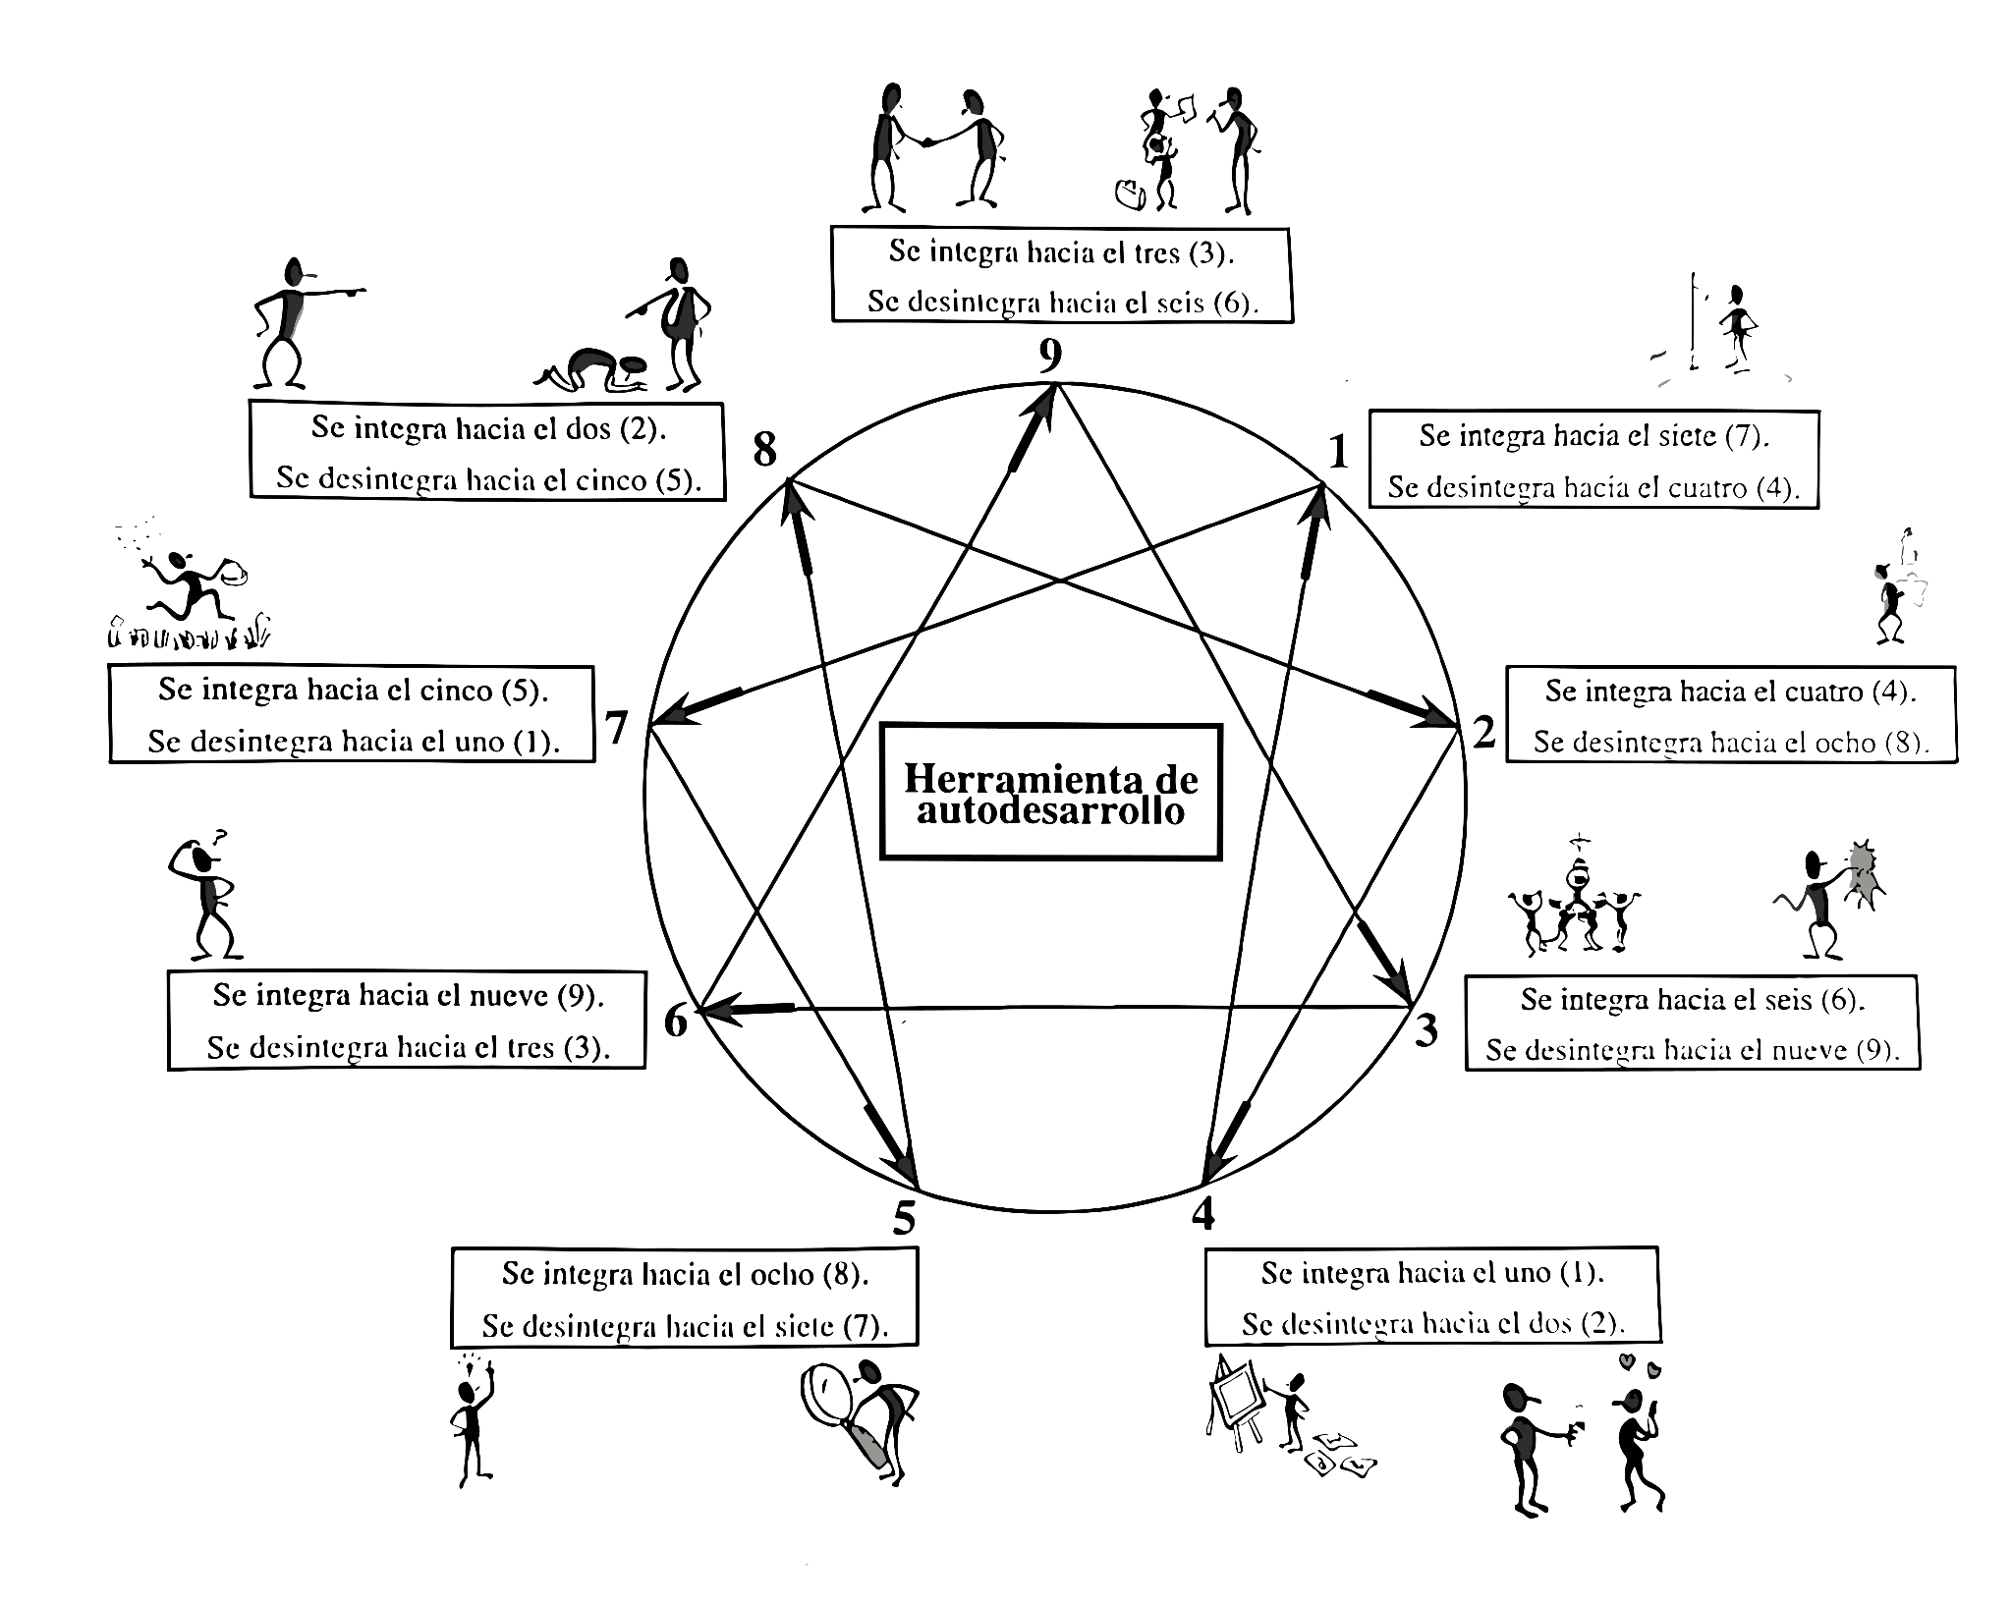
Resultados Test de personalidad - Eneagrama

Jose Arturo Ochoa Villaescusa |  | Edad: | 40

Personalidad predominante: | El reformador

Área predominante: | Área del instinto
Este tipo es generoso, demostrativo, y está orientado a las personas y a las relaciones. Son empáticos, sinceros y altruistas, pero también pueden caer en la necesidad de sentirse necesitados.

